Sheet1
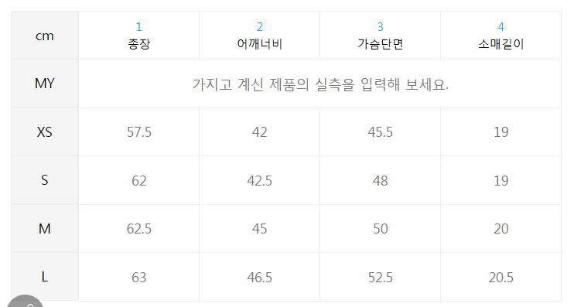
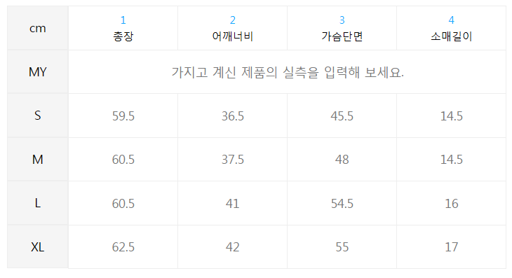
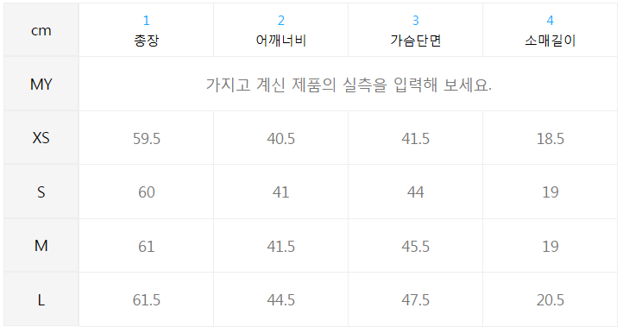
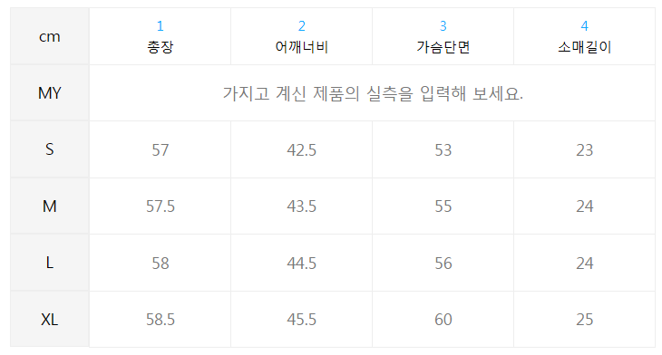
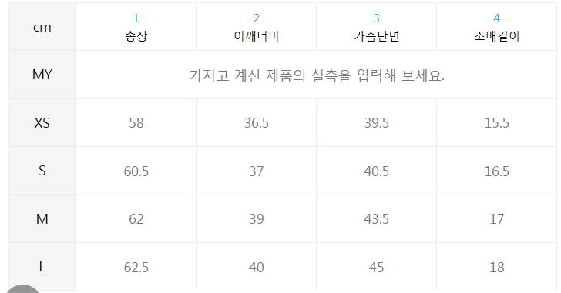
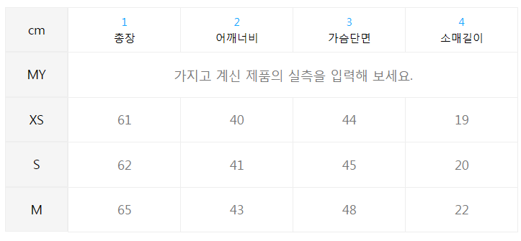
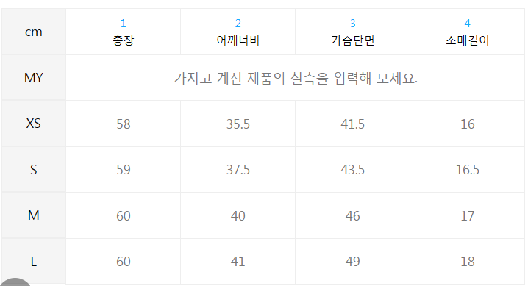
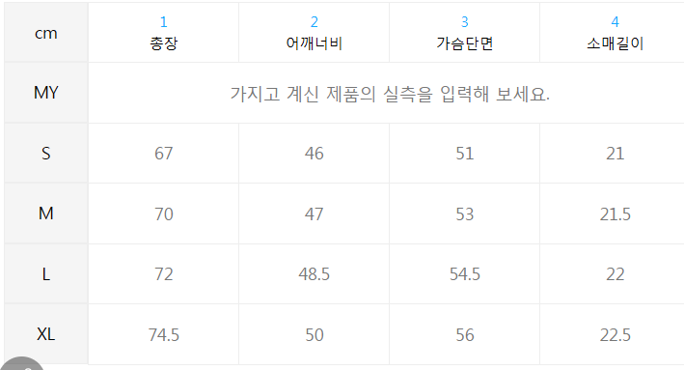
1. 폴로랄프로렌 |  |  |  |  | 2. 아디다스 |  |  |  |  | 3. 나이키 |  |  |  |  | 4. Tommy hilfiger |  |  |  |  | 5. 캘빈클라인 |  |  |  | 6. saint laurent |  |  |  |  | 7. ami |  |  |  |  |  |  | 8.kenzo |  |  |  |  | 9. 메종키츠네
 | S | M | L | XL |  | XS | S | M | L |  | S | M | L | XL |  | XS | S | M | L |  | XS | S | M |  | XS | S | M | L |  | XXS | XS | S | M | L | XL |  | XS | S | M | L |  | S | M | L | XL
chest length | 45.5 | 48 | 54.5 | 55 | chest length | 41.5 | 44 | 45.5 | 47.5 | chest length | 53 | 55 | 56 | 60 | chest length | 39.5 | 40.5 | 43.5 | 45 | chest length | 44 | 45 | 48 | chest length | 57.5 | 62 | 62.5 | 63 | chest length |  |  |  |  |  |  | chest length | 41.5 | 43.5 | 46 | 49 | chest length | 51 | 53 | 54.5 | 56
어깨 | 36.5 | 37.5 | 41 | 42 | 어깨 | 40.5 | 41 | 41.5 | 44.5 | 어깨 | 42.5 | 43.5 | 44.5 | 45.5 | 어깨 | 36.5 | 37 | 39 | 30 | 어깨 | 40 | 41 | 43 | 어깨 | 42 | 42.5 | 45 | 46.5 | 어깨 |  |  |  |  |  |  | 어깨 | 35.5 | 37.5 | 40 | 41 | 어깨 | 46 | 47 | 48.5 | 50
총길이 | 59.5 | 60.5 | 60.5 | 62.5 | 총길이 | 59.5 | 60 | 61 | 61.5 | 총길이 | 57 | 57.5 | 58 | 58.5 | 총길이 | 58 | 60.5 | 62 | 62.5 | 총길이 | 61 | 62 | 65 | 총길이 | 57.5 | 62 | 62.5 | 63 | 총길이 |  |  |  |  |  |  | 총길이 | 58 | 59 | 60 | 60 | 총길이 | 67 | 70 | 72 | 74.5
소매길이 | 14.5 | 14.5 | 16 | 17 | 소매길이 | 18.5 | 19 | 19 | 20.5 | 소매길이 | 23 | 24 | 24 | 25 | 소매길이 | 15.5 | 16.5 | 17 | 18 | 소매길이 | 19 | 20 | 22 | 소매길이 | 19 | 19 | 20 | 20.5 | 소매길이 |  |  |  |  |  |  | 소매길이 | 16 | 16.5 | 17 | 18 | 소매길이 | 21 | 21.5 | 22 | 22.5
w 코튼 크루넥 티 - 화이트 |  |  |  |  | 3s 티 - 블랙 / IU2420 |  |  |  |  | 스포츠웨어 에센셜 박시 티셔츠 W - 화이트:블랙 / DD1238-100 |  |  |  |  | 뉴 슬림핏 브이넥 티셔츠 (T22E1TTO053WT2YBL) |  |  |  |  | 2color 여 모노그램 로고 반팔 티셔츠(화이트블랙) |  |  |  | 리브 고쉬 반소매 티셔츠 - 블랙 |  |  |  |  |  |  |  |  |  |  |  | 크레스트 로고 클래식 반소매 티셔츠 - 블랙 |  |  |  |  | 더블 폭스 헤드 패치 클래식 반소매 티셔츠 - 피치

